Sheet1
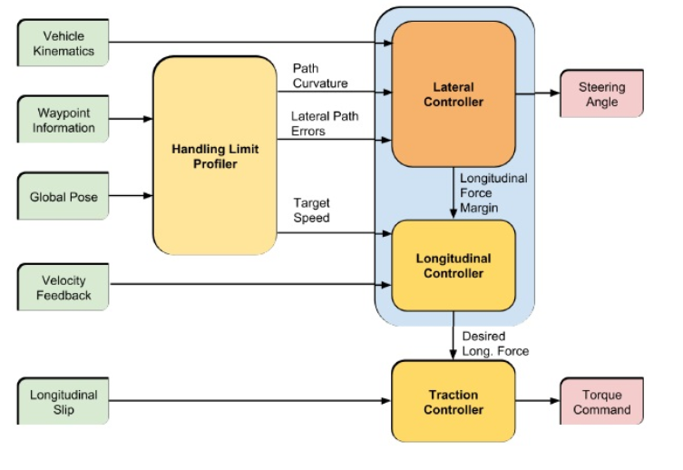
http://wavelab.uwaterloo.ca/?weblizar_portfolio=towards-autonomous-driving-at-the-limit-of-friction

